封面
供 应 商 验 厂 报 告

（审核表）
安徽明升户外用品有限公司

填表人:黄鹏 审核人: 审核日期:

填写声明：供应商向探路者公司承诺其提供的信息和附件真实、合法、有效，如因供应商所提供信息与事实不符造成探路者公司损失的，探路者公司有权向该供应商追求一切责任。

5-营业执照
营业执照
下栏请附营业执照复印件

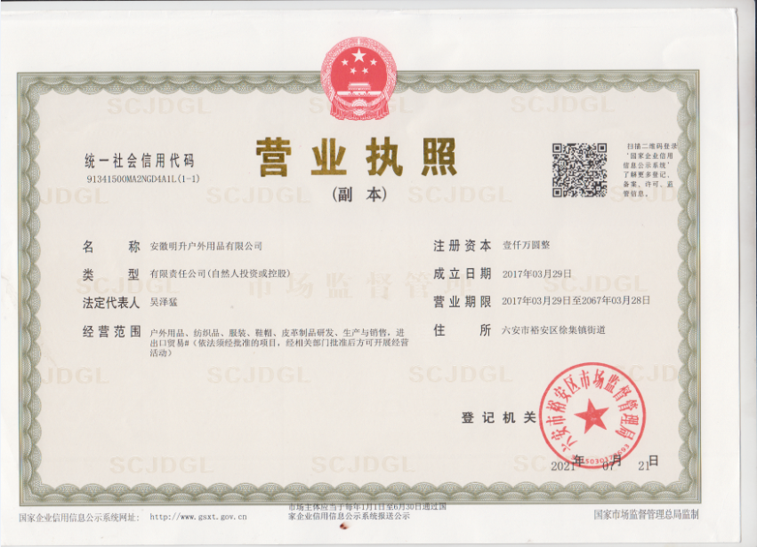

备注：

6-工厂照片
自评表
下栏请附参考照片

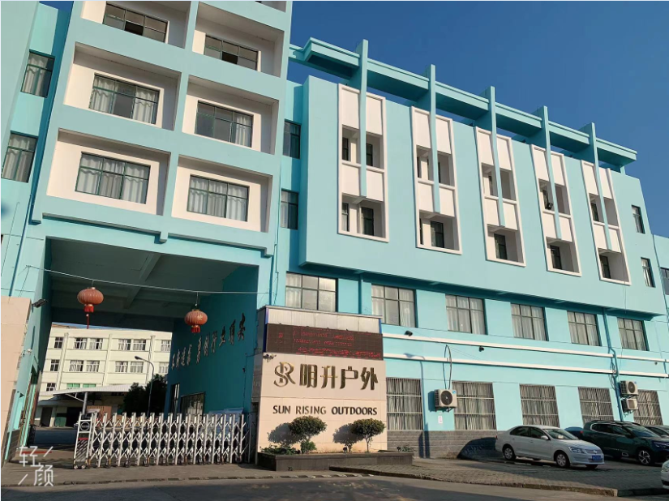
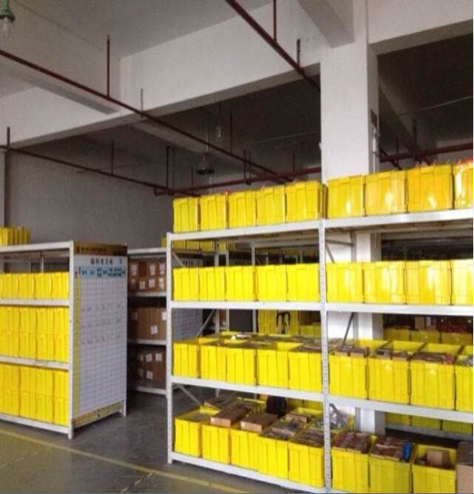
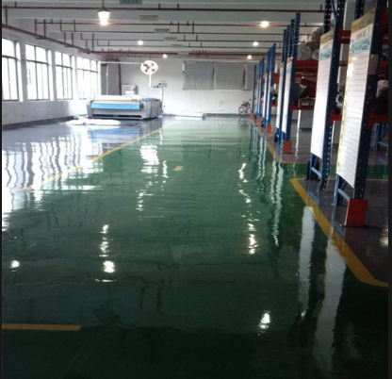

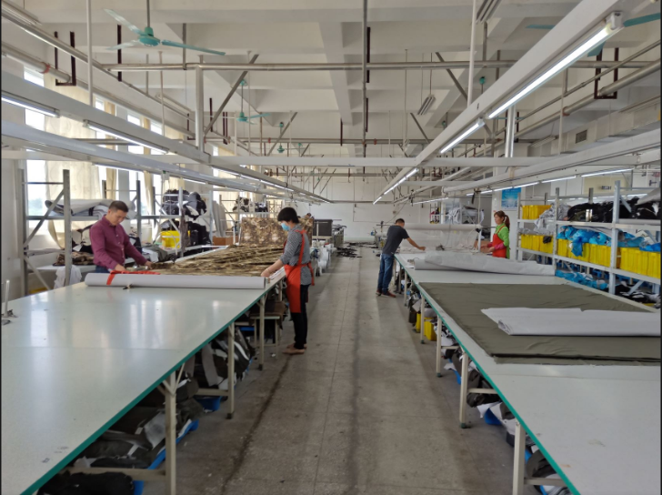
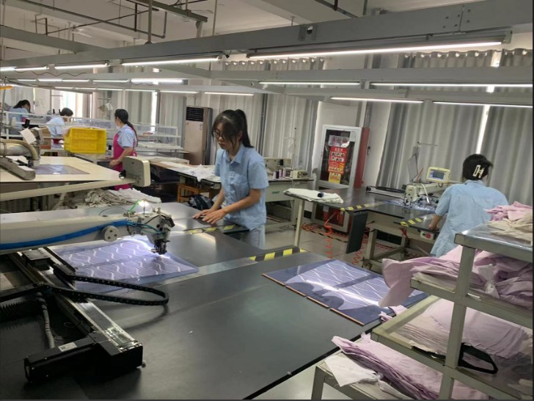
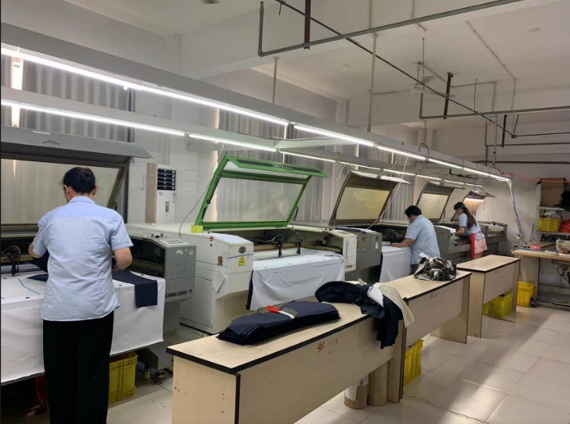

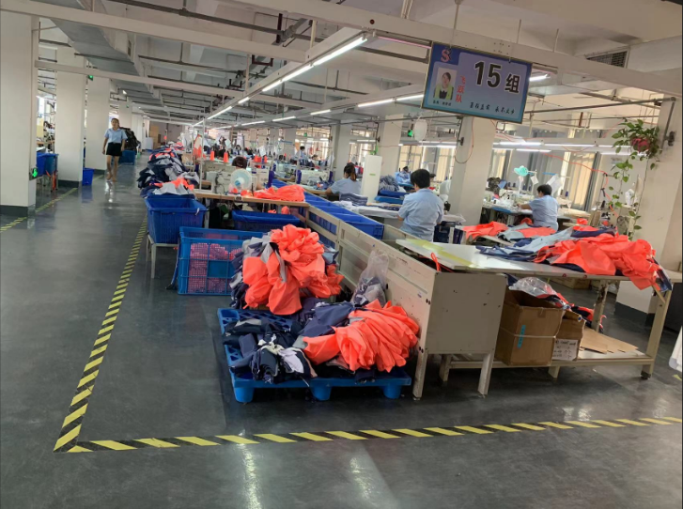
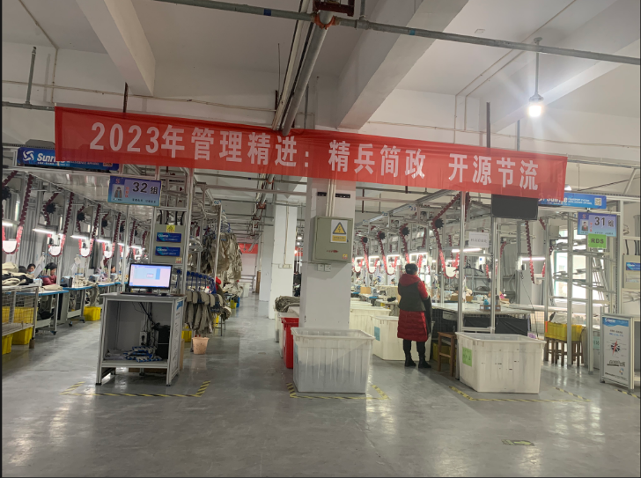
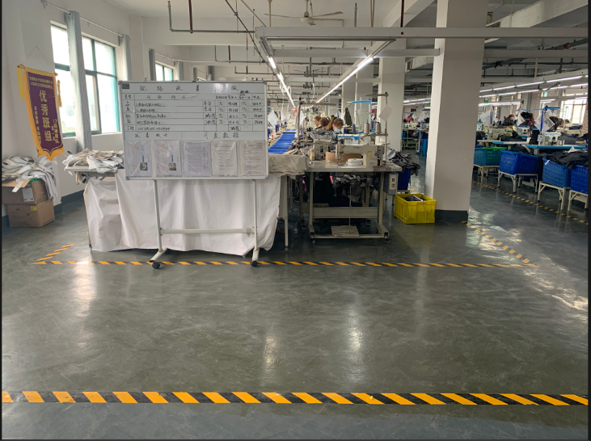

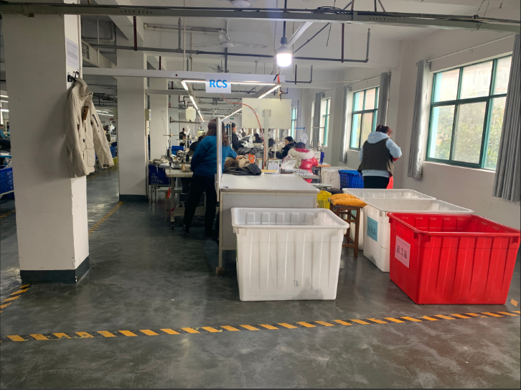
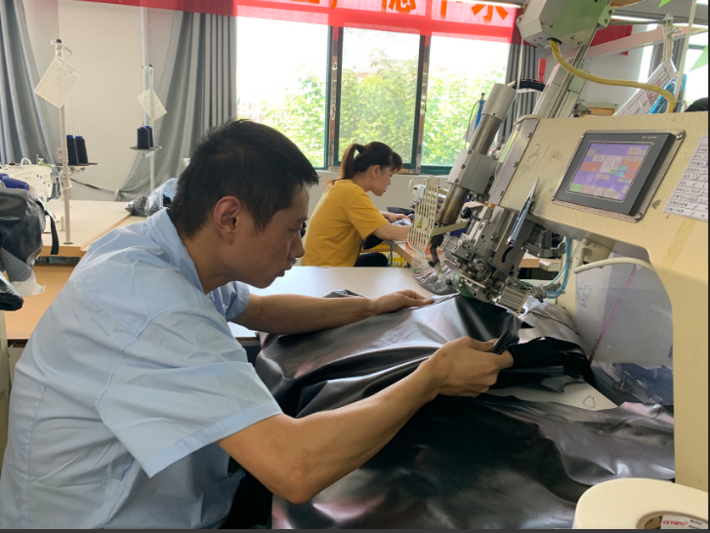
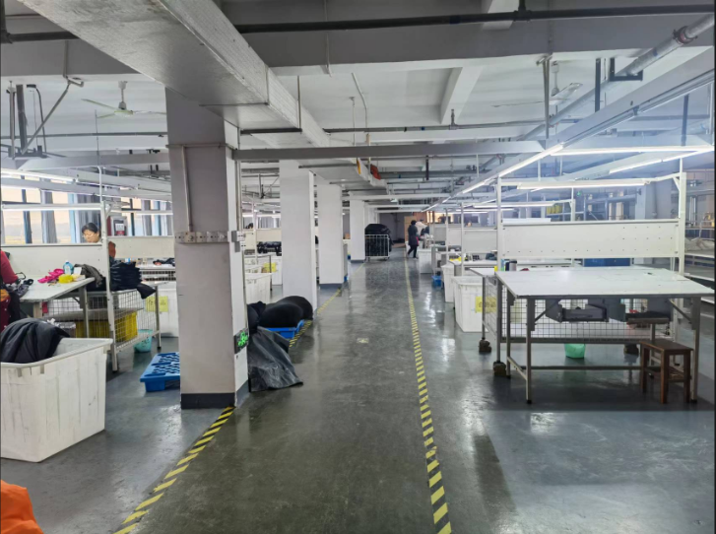

备注：

